Data Training
8 - 19 - 2 | Max-fail = 100 |  |  |  |  |  |  |  |  | Februari |  | Agustus |  |  | Selisih
Input |  | Output |  | Error |  | SSE |  |  |  | Prediksi | Asli | Prediksi | Asli |  | Februari | Agustus
0.43555 | 0.66280 | 0.43735 | 0.65984 | -0.0017946 | 0.0029636 | 0.0000032206 | 0.0000087829 | a | 51,466 | 1,191,942 | 1,185,867 | 1,944,112 | 1,954,126 |  | 6,075 | 10,014
0.72299 | 0.73340 | 0.72167 | 0.73356 | 0.0013185 | -0.00015802 | 0.0000017384 | 0.0000000250 | b | 2,756,019 | 2,153,140 | 2,157,591 | 2,193,337 | 2,192,794 |  | 4,451 | 543
0.41653 | 0.36353 | 0.4159 | 0.3708 | 0.00063262 | -0.0072721 | 0.0000004002 | 0.0000528834 | b - a | 2,704,553 | 1,119,426 | 1,121,551 | 966,957 | 942,386 |  | 2,125 | 24,571
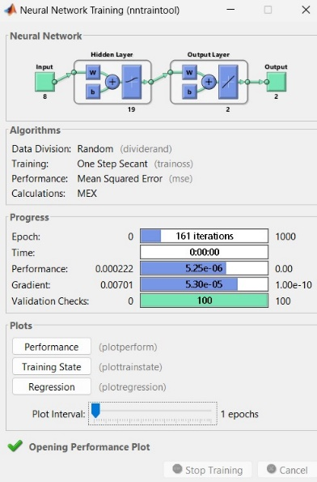
0.26247 | 0.24161 | 0.26375 | 0.24054 | -0.0012753 | 0.0010714 | 0.0000016264 | 0.0000011479 |  |  | 605,054 | 600,742 | 526,588 | 530,219 |  | 4,312 | 3,631
0.20670 | 0.21232 | 0.19518 | 0.18301 | 0.011516 | 0.029313 | 0.0001326183 | 0.0008592520 |  |  | 373,240 | 412,185 | 332,097 | 431,185 |  | 38,945 | 99,088
0.19606 | 0.16472 | 0.18896 | 0.16416 | 0.0071074 | 0.00056218 | 0.0000505151 | 0.0000003160 |  |  | 352,212 | 376,225 | 268,371 | 270,261 |  | 24,013 | 1,890
0.19848 | 0.14666 | 0.19433 | 0.14436 | 0.0041443 | 0.0022964 | 0.0000171752 | 0.0000052735 |  |  | 370,367 | 384,380 | 201,433 | 209,213 |  | 14,013 | 7,780
0.17288 | 0.13760 | 0.17322 | 0.14595 | -0.00034668 | -0.0083504 | 0.0000001202 | 0.0000697292 |  |  | 299,000 | 297,844 | 206,809 | 178,588 |  | 1,156 | 28,221
0.16717 | 0.13057 | 0.16806 | 0.12631 | -0.00089142 | 0.0042649 | 0.0000007946 | 0.0000181894 |  |  | 281,556 | 278,554 | 140,412 | 154,821 |  | 3,002 | 14,409
0.14107 | 0.13705 | 0.14865 | 0.11889 | -0.0075781 | 0.018159 | 0.0000574276 | 0.0003297493 |  |  | 215,937 | 190,323 | 115,327 | 176,730 |  | 25,614 | 61,403
 |  |  |  |  | TOTAL | 0.0002656367 | 0.0013453485 |  |  |  |  |  |  | Total | 123,705 | 251,548 | 375,253
 |  |  |  |  | MSE | 0.0000332046 | 0.0001681686

8 - 20 - 2 | Max-fail = 100 |  |  |  |  |  |  |  |  | Februari |  | Agustus |  |  | Selisih
Input |  | Output |  | Error |  | SSE |  |  |  | Prediksi | Asli | Prediksi | Asli |  | Februari | Agustus
0.43555 | 0.66280 | 0.72145 | 0.72211 | -0.28589 | -0.059311 | 0.0817330921 | 0.0035177947 | a | 51,466 | 2,152,397 | 1,185,867 | 2,154,628 | 1,954,126 |  | 966,530 | 200,502
0.72299 | 0.73340 | 0.72296 | 0.72991 | 0.000025748 | 0.0034874 | 0.0000000007 | 0.0000121620 | b | 2,756,019 | 2,157,501 | 2,157,591 | 2,180,997 | 2,192,794 |  | 90 | 11,797
0.41653 | 0.36353 | 0.41786 | 0.3623 | -0.0013289 | 0.0012316 | 0.0000017660 | 0.0000015168 | b - a | 2,704,553 | 1,126,053 | 1,121,551 | 938,221 | 942,386 |  | 4,502 | 4,165
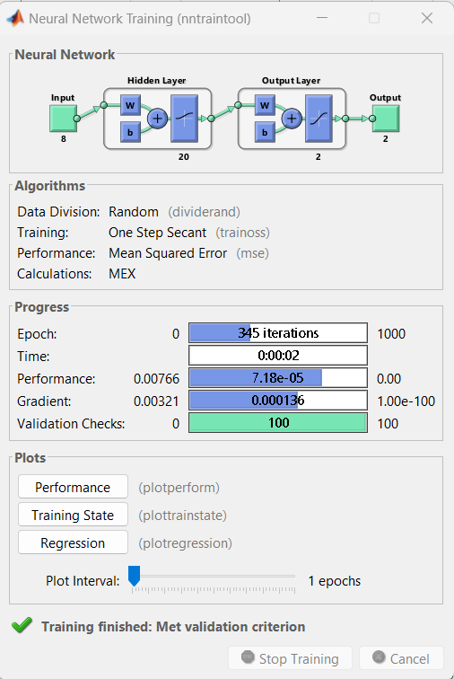
0.26247 | 0.24161 | 0.21382 | 0.19385 | 0.048653 | 0.047763 | 0.0023671144 | 0.0022813042 |  |  | 436,256 | 600,742 | 368,744 | 530,219 |  | 164,486 | 161,475
0.20670 | 0.21232 | 0.19465 | 0.16037 | 0.012047 | 0.051955 | 0.0001451302 | 0.0026993220 |  |  | 371,448 | 412,185 | 255,558 | 431,185 |  | 40,737 | 175,627
0.19606 | 0.16472 | 0.18365 | 0.15346 | 0.012415 | 0.011263 | 0.0001541322 | 0.0001268552 |  |  | 334,261 | 376,225 | 232,198 | 270,261 |  | 41,964 | 38,063
0.19848 | 0.14666 | 0.17471 | 0.14846 | 0.02377 | -0.001797 | 0.0005650129 | 0.0000032292 |  |  | 304,037 | 384,380 | 215,294 | 209,213 |  | 80,343 | 6,081
0.17288 | 0.13760 | 0.17385 | 0.14664 | -0.00097542 | -0.0090329 | 0.0000009514 | 0.0000815933 |  |  | 301,130 | 297,844 | 209,141 | 178,588 |  | 3,286 | 30,553
0.16717 | 0.13057 | 0.16613 | 0.14342 | 0.001041 | -0.012848 | 0.0000010837 | 0.0001650711 |  |  | 275,031 | 278,554 | 198,256 | 154,821 |  | 3,523 | 43,435
0.14107 | 0.13705 | 0.16272 | 0.14365 | -0.021644 | -0.0066013 | 0.0004684627 | 0.0000435772 |  |  | 263,503 | 190,323 | 199,033 | 176,730 |  | 73,180 | 22,303
 |  |  |  |  | TOTAL | 0.0854367463 | 0.0089324256 |  |  |  |  |  |  | Total | 1,378,639 | 694,001 | 2,072,639
 |  |  |  |  | MSE | 0.0106795933 | 0.0011165532

8 - 21 - 2 | Max-fail = 100 |  |  |  |  |  |  |  |  | Februari |  | Agustus |  |  | Selisih
Input |  | Output |  | Error |  | SSE |  |  |  | Prediksi | Asli | Prediksi | Asli |  | Februari | Agustus
0.43555 | 0.66280 | 0.43531 | 0.6674 | 0.00024043 | -0.0045942 | 0.0000000578 | 0.0000211067 | a | 51,466 | 1,185,046 | 1,185,867 | 1,969,670 | 1,954,126 |  | 821 | 15,544
0.72299 | 0.73340 | 0.72175 | 0.73318 | 0.0012388 | 0.00021963 | 0.0000015346 | 0.0000000482 | b | 2,756,019 | 2,153,411 | 2,157,591 | 2,192,052 | 2,192,794 |  | 4,180 | 742
0.41653 | 0.36353 | 0.37667 | 0.50451 | 0.039854 | -0.14098 | 0.0015883413 | 0.0198753604 | b - a | 2,704,553 | 986,802 | 1,121,551 | 1,418,989 | 942,386 |  | 134,749 | 476,603

0.26247 | 0.24161 | 0.26438 | 0.23745 | -0.001901 | 0.0041655 | 0.0000036138 | 0.0000173514 |  |  | 607,184 | 600,742 | 516,142 | 530,219 |  | 6,442 | 14,077
0.20670 | 0.21232 | 0.20538 | 0.20962 | 0.0013226 | 0.0026997 | 0.0000017493 | 0.0000072884 |  |  | 407,723 | 412,185 | 422,057 | 431,185 |  | 4,462 | 9,128
0.19606 | 0.16472 | 0.18719 | 0.16469 | 0.0088752 | 0.00002916 | 0.0000787692 | 0.0000000009 |  |  | 346,228 | 376,225 | 270,163 | 270,261 |  | 29,997 | 98
0.19848 | 0.14666 | 0.1958 | 0.14218 | 0.002677 | 0.0044794 | 0.0000071663 | 0.0000200650 |  |  | 375,336 | 384,380 | 194,064 | 209,213 |  | 9,044 | 15,149
0.17288 | 0.13760 | 0.17544 | 0.14624 | -0.0025631 | -0.0086336 | 0.0000065695 | 0.0000745390 |  |  | 306,505 | 297,844 | 207,789 | 178,588 |  | 8,661 | 29,201
0.16717 | 0.13057 | 0.17057 | 0.1364 | -0.0033961 | -0.0058321 | 0.0000115335 | 0.0000340134 |  |  | 290,041 | 278,554 | 174,523 | 154,821 |  | 11,487 | 19,702
0.14107 | 0.13705 | 0.15747 | 0.14315 | -0.0164 | -0.0060954 | 0.0002689600 | 0.0000371539 |  |  | 245,754 | 190,323 | 197,343 | 176,730 |  | 55,431 | 20,613
 |  |  |  |  | TOTAL | 0.0019682953 | 0.0200869273 |  |  |  |  |  |  | Total | 265,275 | 600,858 | 866,133
 |  |  |  |  | MSE | 0.0002460369 | 0.0025108659

8 - 22 - 2 | Max-fail = 100 |  |  |  |  |  |  |  |  | Februari |  | Agustus |  |  | Selisih
Input |  | Output |  | Error |  | SSE |  |  |  | Prediksi | Asli | Prediksi | Asli |  | Februari | Agustus
0.43555 | 0.66280 | 0.43451 | 0.66394 | 0.0010402 | -0.0011404 | 0.0000010820 | 0.0000013005 | a | 51,466 | 1,182,341 | 1,185,867 | 1,957,973 | 1,954,126 |  | 3,526 | 3,847
0.72299 | 0.73340 | 0.72161 | 0.73283 | 0.0013727 | 0.000566 | 0.0000018843 | 0.0000003204 | b | 2,756,019 | 2,152,937 | 2,157,591 | 2,190,869 | 2,192,794 |  | 4,654 | 1,925
0.41653 | 0.36353 | 0.41544 | 0.36205 | 0.0010933 | 0.0014835 | 0.0000011953 | 0.0000022008 | b - a | 2,704,553 | 1,117,871 | 1,121,551 | 937,376 | 942,386 |  | 3,680 | 5,010
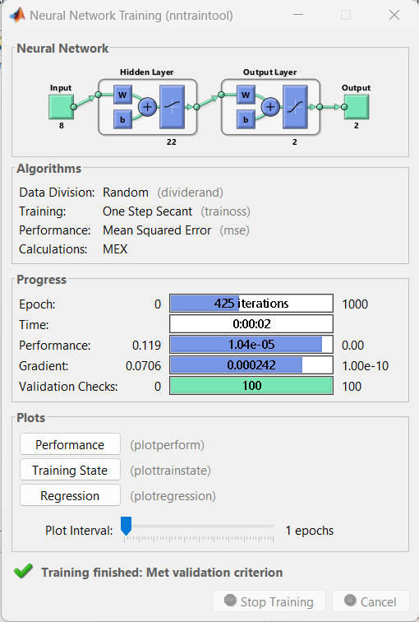
0.26247 | 0.24161 | 0.26109 | 0.24604 | 0.001387 | -0.0044255 | 0.0000019238 | 0.0000195851 |  |  | 596,062 | 600,742 | 545,182 | 530,219 |  | 4,680 | 14,963
0.20670 | 0.21232 | 0.20584 | 0.20177 | 0.00086222 | 0.010552 | 0.0000007434 | 0.0001113447 |  |  | 409,278 | 412,185 | 395,519 | 431,185 |  | 2,907 | 35,666
0.19606 | 0.16472 | 0.19528 | 0.17161 | 0.00078121 | -0.0068958 | 0.0000006103 | 0.0000475521 |  |  | 373,578 | 376,225 | 293,557 | 270,261 |  | 2,647 | 23,296
0.19848 | 0.14666 | 0.17822 | 0.17569 | 0.020257 | -0.029031 | 0.0004103460 | 0.0008427990 |  |  | 315,904 | 384,380 | 307,351 | 209,213 |  | 68,476 | 98,138
0.17288 | 0.13760 | 0.17896 | 0.16829 | -0.0060799 | -0.030684 | 0.0000369652 | 0.0009415079 |  |  | 318,405 | 297,844 | 282,333 | 178,588 |  | 20,561 | 103,745
0.16717 | 0.13057 | 0.17143 | 0.15804 | -0.004256 | -0.027463 | 0.0000181135 | 0.0007542164 |  |  | 292,949 | 278,554 | 247,681 | 154,821 |  | 14,395 | 92,860
0.14107 | 0.13705 | 0.17075 | 0.15815 | -0.029678 | -0.021102 | 0.0008807837 | 0.0004452944 |  |  | 290,650 | 190,323 | 248,053 | 176,730 |  | 100,327 | 71,323
 |  |  |  |  | TOTAL | 0.0013536476 | 0.0031661210 |  |  |  |  |  |  | Total | 225,852 | 450,774 | 676,626
 |  |  |  |  | MSE | 0.0001692059 | 0.0003957651

Data Testing
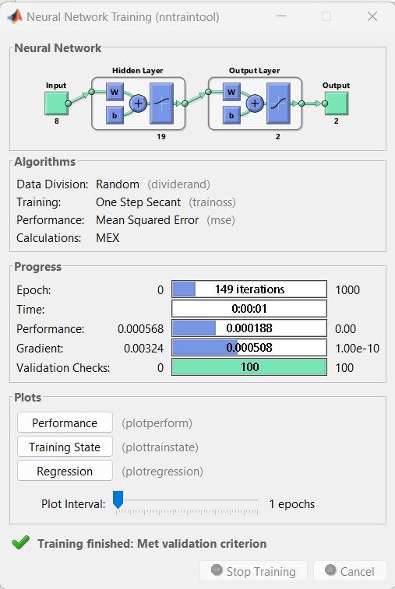
8 - 19 - 2 | Max-fail = 100 |  |  |  |  |  |  |  |  | Februari |  | Agustus |  |  | Selisih
Input |  | Output |  | Error |  | SSE |  |  |  | Prediksi | Asli | Prediksi | Asli |  | Februari | Agustus
0.42013364131 | 0.63386300805 | 0.43253 | 0.63734 | -0.012397 | -0.0034808 | 0.0001536856 | 0.0000121160 | a | 51,466 | 1,175,647 | 1,133,739 | 1,868,047 | 1,856,292 |  | 41,908 | 11,755
0.82560485966 | 0.83613791262 | 0.82417 | 0.8158 | 0.0014302 | 0.020342 | 0.0000020455 | 0.0004137970 | b | 2,756,019 | 2,499,661 | 2,504,512 | 2,471,365 | 2,540,121 |  | 4,851 | 68,756
0.48218278584 | 0.42975386321 | 0.48737 | 0.43221 | -0.0051904 | -0.0024517 | 0.0000269403 | 0.0000060108 | b - a | 2,704,553 | 1,361,044 | 1,343,508 | 1,174,565 | 1,166,262 |  | 17,536 | 8,303
0.3080213625 | 0.26474323114 | 0.31938 | 0.25317 | -0.011356 | 0.011576 | 0.0001289587 | 0.0001340038 |  |  | 793,122 | 754,722 | 569,286 | 608,412 |  | 38,400 | 39,126
0.27702148932 | 0.21490963571 | 0.26154 | 0.22482 | 0.015481 | -0.0099074 | 0.0002396614 | 0.0000981566 |  |  | 597,583 | 649,921 | 473,444 | 439,940 |  | 52,338 | 33,504
0.26055385123 | 0.20166619031 | 0.22686 | 0.20644 | 0.033694 | -0.0047731 | 0.0011352856 | 0.0000227825 |  |  | 480,340 | 594,249 | 411,307 | 395,168 |  | 113,909 | 16,139
0.26370439034 | 0.19003424965 | 0.21926 | 0.20677 | 0.044448 | -0.01674 | 0.0019756247 | 0.0002802276 |  |  | 454,647 | 604,900 | 412,422 | 355,844 |  | 150,253 | 56,578
0.23130007066 | 0.18066870939 | 0.18599 | 0.19247 | 0.045309 | -0.011801 | 0.0020529055 | 0.0001392636 |  |  | 342,172 | 495,351 | 364,079 | 324,182 |  | 153,179 | 39,897
0.1209051921 | 0.15995903944 | 0.17257 | 0.18832 | -0.051665 | -0.028364 | 0.0026692722 | 0.0008045165 |  |  | 296,803 | 122,140 | 350,049 | 254,169 |  | 174,663 | 95,880
0.14367302101 | 0.22839829724 | 0.18174 | 0.20419 | -0.038071 | 0.024209 | 0.0014494010 | 0.0005860757 |  |  | 327,804 | 199,111 | 403,700 | 485,541 |  | 128,693 | 81,841
 |  |  |  |  | TOTAL | 0.0098337805 | 0.0024969500 |  |  |  |  |  |  | Total | 875,730 | 451,778 | 1,327,508
 |  |  |  |  | MSE | 0.0012292226 | 0.0003121187

